AIO
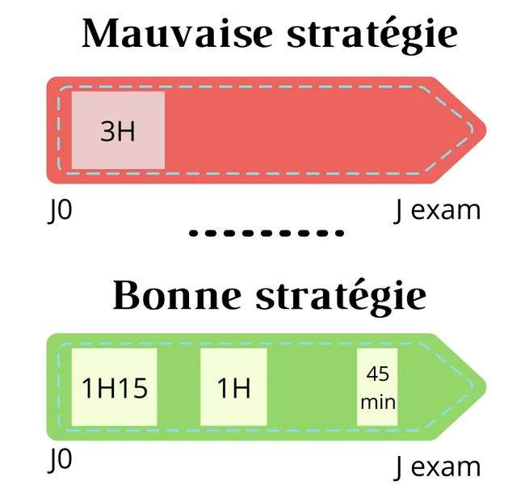
📊 YOUR PROGRESS [S8]
Started | Today's :
To view | Time Left
Total Lessons: |  | “J’ai essayé la méthode des J avec
 |  | J0, J2, J5, J12, J21 et J30
 |  | J0, J2, J6, J15, +J15
 |  | J0 J1/2 J3 J7 J15 J30 | +j15
 |  | JUST KEEP ON REPEATING J15 AFTER and chose level 3
 |  | J0 J2 J5 J14
 |  | J0 J3 J10 J30

